Volumi allenamento
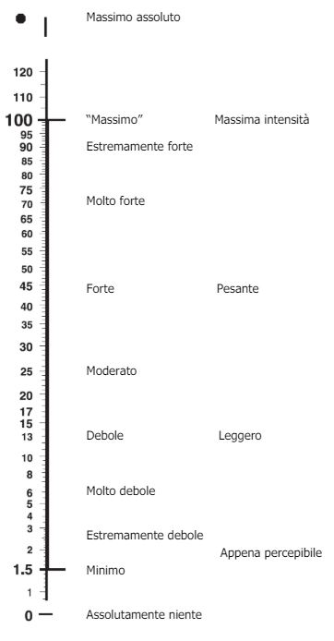
 | Seduta 1 |  |  |  | Seduta 2a |  |  |  |  | Seduta 2b
 | Blocchi project |  |  |  | Blocchi ripetuti |  |  |  |  | Circuiti
Settimana | Durata/Serie | Recupero | Durata e Serie | RPE seduta | Durata/Serie2 | Ripetizioni | Recupero | Durata e Serie | RPE seduta | Durata/Serie | Movimenti | Recupero | Durata e Serie | RPE seduta
 | Fino a 60' | Completo | 90 | 9 | 3 | 2 | 45'' rip | 5-7' set | 5 | 8 | 3 | 17 | 7-9' | 2 | 7
 | Fino a 50' | Completo | non ricordo | non ricordo | 2 | 2 | 45'' rip | 5-7' set | non ricordo | non ricordo | 3-5 | 17 | 7-9' | 3 | 7
 | Fino a 70' | Completo | 70' | 8 | 3-4 | 2 | 45'' rip | 5-7' set | 5 | 8 | 3-4 | 17 | 7-9' | non fatte | non fatte
 | Fino a 80' | Completo | 80 | 8 | 2-3 | 2 | 45'' rip | 5-7' set |  |  | 2-3 | 17 | 7-9'

 |  | SCALA RPE Per valutazione intensità seduta

